CollectiveAccess
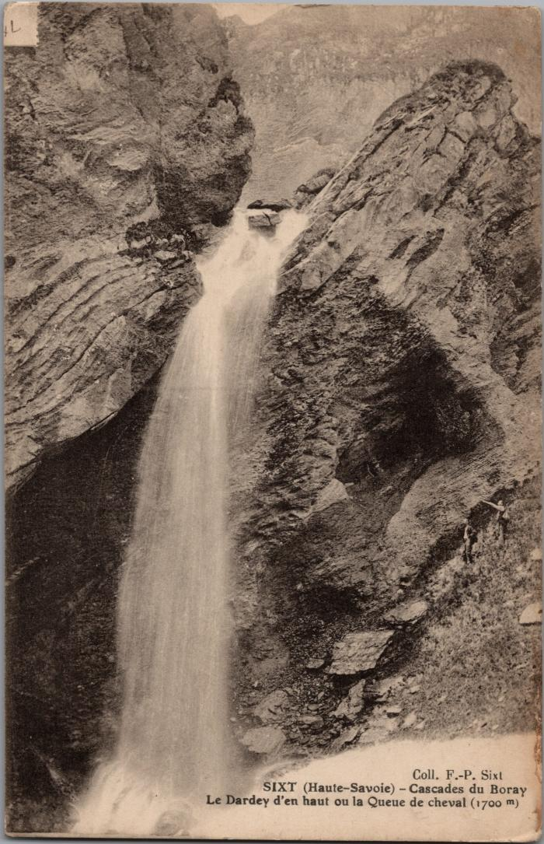
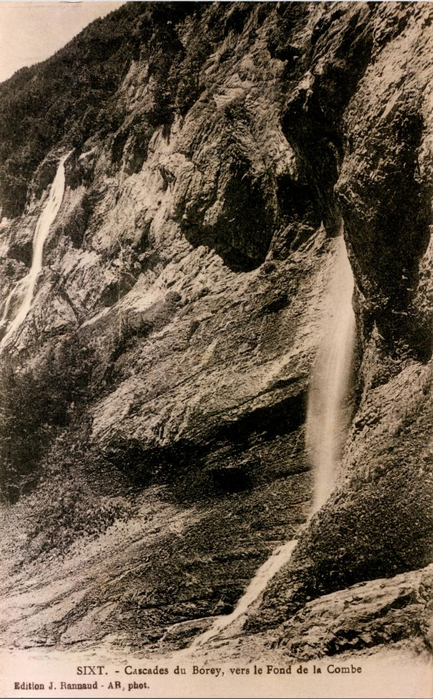
Image | Object | Description | Date
 | Le Dardey d'en haut ou la Queue de cheval, cascade du "Boray" (2-3028) | Le Dardey d'en haut ou la Queue de cheval, cascade du Boret
 | Cascades du "Borey" vers le Fond de la Combe (2-461) | Cascades du "Borey" vers le Fond de la Combe Boret

